Inventaire - Personnel
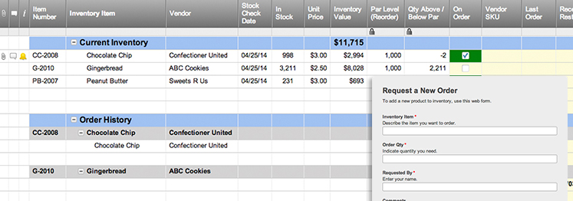
INVENTAIRE - PERSONNEL
 |  | INFO PROPRIÉTAIRE |  |  |  |  |  | INFO ASSURANCE
 |  | NOM |  |  |  |  |  | COMPAGNIE
 |  | ADRESSE |  |  |  |  |  | AGENT
 |  | VILLE & CODE POSTAL |  |  |  |  |  | TÉLÉPHONE
 |  | TÉL. MAISON |  |  |  |  |  | NO. POLICE
 |  | TÉL. PORTABLE |  |  |  |  |  | VALEUR D'INVENTAIRE | € 200.00 | *Total des cellules de VALEUR, ci-dessous.

ARTICLE | DESCRIPTION DE L'ARTICLE | CATÉGORIE | COUT | GARANTIE |  | DATE | FABRICANT | STYLE | NO. SÉRIE | VALEUR | CONDITION | REMARQUES | PHOTO /
 |  |  |  | OUI | VALIDE JUSQU'AU | D'ACQUISITION |  |  |  |  |  |  | LIEN URL
 |  |  |  |  |  |  |  |  |  | € 50.00
 |  |  |  |  |  |  |  |  |  | € 100.00
 |  |  |  |  |  |  |  |  |  | € 20.00
 |  |  |  |  |  |  |  |  |  | € 30.00

Créez un modèle inventaire personnel avec Smartsheet

